ENDO
Модель | Описание | Фото | РУ | Средняя цена, USD | 65
HD3 Видеосистема | Видеосистема эндоскопическая Full HD с CMOS 3 чиповой камерной головкой, встроенным USB-накопителем, разрешением 1920x1080p, Светодиодный источник света со сроком службы лампы 20000 часов Монитор с технологией оптической склейки для исключения бликов, с широким углом обзора 178Градусов, яркостью 700 дм/м2. | 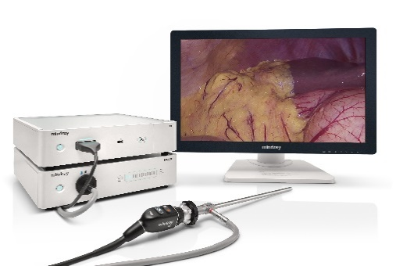 | РУ № РЗН 2021/14405 от 25.05.2021 | 55,384 | 3,599,960
HS-50F Инсуффлятор | Максимальная скорость потока 50 л/мин. Сенсорный экран с диагональю 7 дюймов 5 режимов на выбор (взрослый, детский, бариатрический режим, режим работы в забрюшинном пространстве, пользовательский режим) Звуковые и визуальные сигналы тревоги Функция эвакуации дыма Функция нагрева |  | РУ № РЗН 2021/14936 от 30.07.2021 | 12,144 | 789,360
Лапароскоп серии М | 10 мм Лапароскоп с усовершенствованной формованной асферической линзой для получения четких изображений без искажений. Различные адаптеры оптических портов для подключения оптических волокон различных производителей, линзы с технологией защиты от запотевания. Направление обзора 30 и 0 градусов. |  | РУ №РЗН 2021/14928 от 30.07.2021 | 5,568 | 361,920

